CASAPALCA
SAMPLE DESCRIPTION

Sample ID: CAS-01 Location: Casapalca Department: Lima | East: North: Elevation: |  | Sample type: Muestra de mano From - To: Length/width:
Lithology: Diorita Unit: Rock: Intrusiva Texture: Min 1: Min 2: Min 3: |  | Breccias: Type: Composition: Clast Arrangement: Fabric: Clast-Supp or Matrix-Supp % Commetns:
Alteration: Type: Mineral: Ocurrence: Intensity: 1. Skarn Epidota venillas/fract Fuerte 2. Anfibolita Reemplazam Moderado 3. Calcita Reemplazam Debil-Moder. Alteration zone: Skarn distal / calcita |  | Matrix 1: Matrix 2: Cement: % Size: Selection: Shape: Lithology: Clast1: Clast2: Clast3:
Mineralisation: Mineral: % Ocurrence 1: Ocurrence 2: 1. Molibdenita 3% diseminado 2. Calcopirita <0.5% diseminado 3. 4. |  | Veinlets Type: Strike: Dip: V/m: Thickness: % Halo(mineral): 1. Epidota - Anfibolita <1mm 2. 3. 4.
Structures: Type: Strike: Dip: f/m: Thickness: 1. |  | Deposit type:

Comments: Diorita rica en anfibol como alteracion, molibdenita y calcopirita diseminado <3%, calcita debil por reemplazamiento, epidota-anfibol rellenando fracturas y por reemplazamiento.

SAMPLE DESCRIPTION

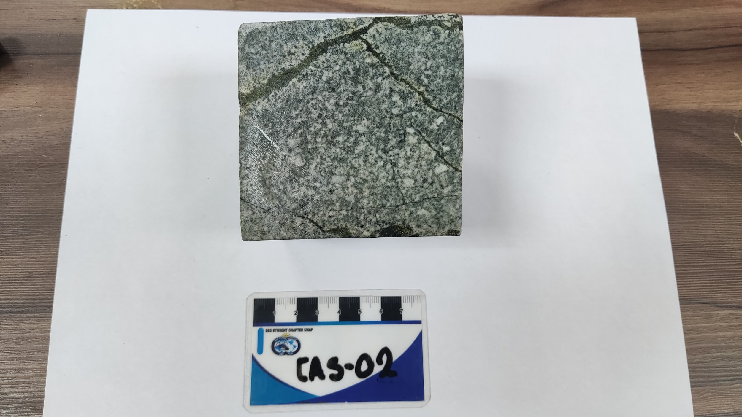
Sample ID: CAS-02 Location: Casapalca Department: Lima | East: North: Elevation: |  | Sample type: Muestra de mano From - To: Length/width:
Lithology: Diorita Unit: Rock: Intrusivo Texture: Inequigranular Min 1: plagioclasa <30% Min 2: anfibol ~ 40% Min 3: epidota ~ 3% |  | Breccias: Hidrotemal Type: Composition: Clast Arrangement: Fabric: Clast-Supp or Matrix-Supp % Commetns:
Alteration: Type: Mineral: Ocurrence: Intensity: 1. epidota epidota vetilla/frac moderado 2. anfibol anfibol vetilla/frac debil 3. piroxeno piroxeno reemplaz moder 4. calcita calcita fract/venilla moder Alteration zone: Skarn: epidota-anfibol-piroxeno |  | Matrix 1: Matrix 2: Cement: % Size: Selection: Shape: Lithology: Clast1: Clast2: Clast3:
Mineralisation: Mineral: % Ocurrence 1: Ocurrence 2: 1. molibdenita <1 % disemin 2. calcopirita <1 % disemin fracturas 3. pirita <0.5 % disemin fracturas 4. |  | Veinlets Type: Strike: Dip: V/m: Thickness: % Halo(mineral): 1. Epidota-piroxeno <5mm 2. 3. 4.
Structures: Type: Strike: Dip: f/m: Thickness: 1. |  | Deposit type:
Comments: Diorita alterada a piroxeno masivamente, epidota masiva y fracturas, molibdenita diseminada, calcopirita diseminada y en fracturas y pirita <0.5 % diseminada y fracturas.

SAMPLE DESCRIPTION

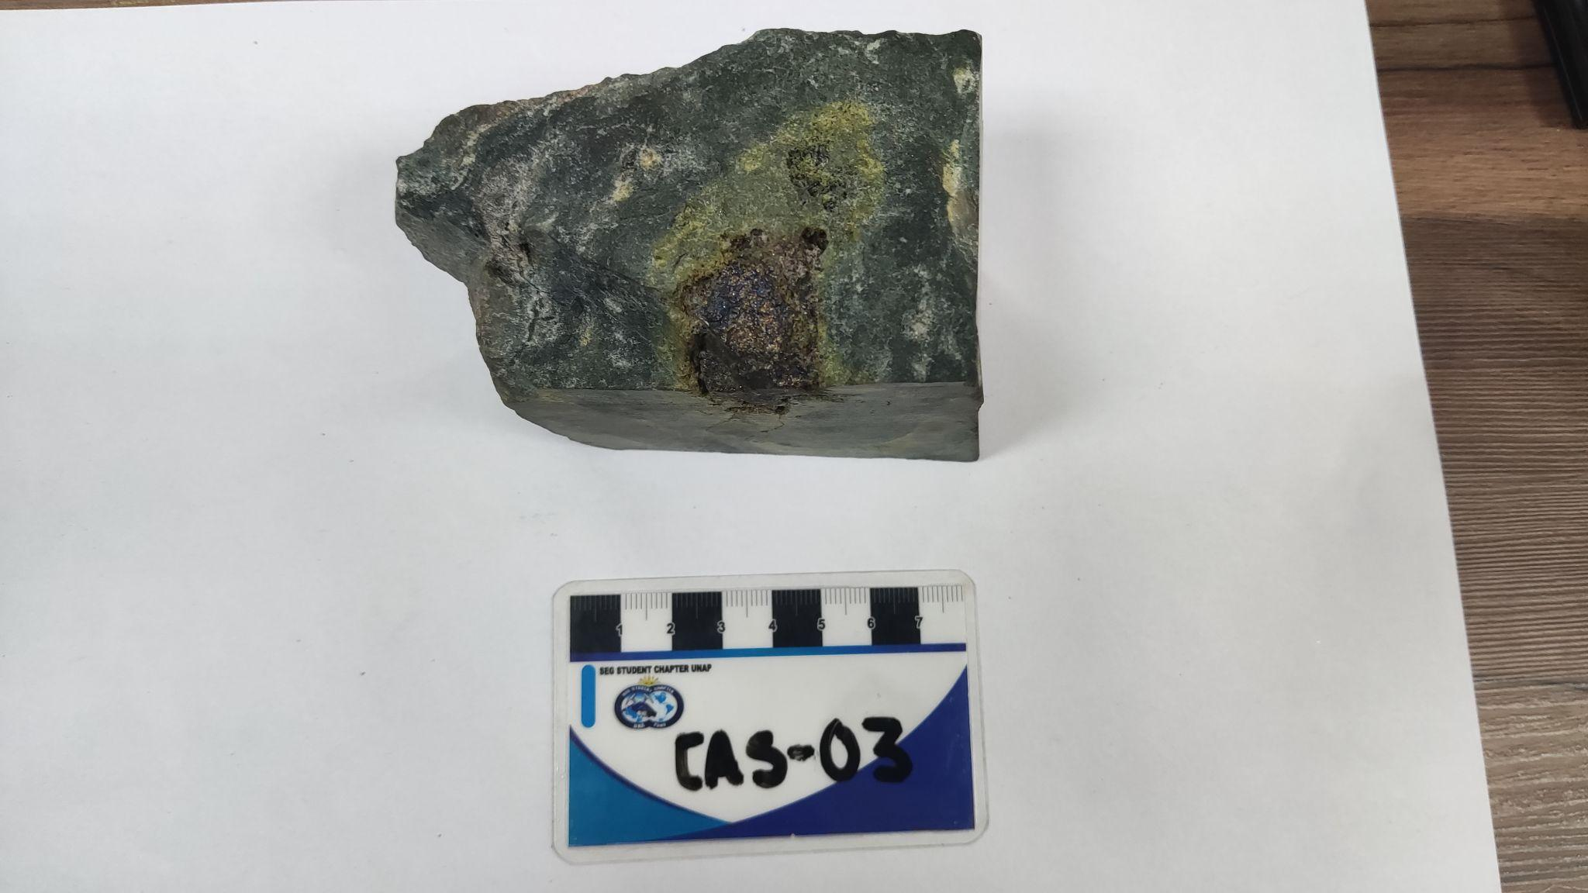
Sample ID: CAS-03 Location: Casapalca Department: Lima | East: North: Elevation: |  | Sample type: Muestra de mano From - To: Length/width:
Lithology: vulcasedimentario Unit: Fm. Casapalca Rock: Arenisca Limosa Texture: Obliterada Min 1: Min 2: Min 3: |  | Breccias: Type: Composition: Clast Arrangement: Fabric: Clast-Supp or Matrix-Supp % Commetns:
Alteration: Type: Mineral: Ocurrence: Intensity: 1. Piroxeno reemplaz masivo (halos) mod-fuerte 2. anfibol reemplaz masivo (halos) debil 3. epidota fracturas/espacios abiertos fuerte 4. magnetita masivo debil Alteration zone: Skarn proximal ? |  | Matrix 1: Matrix 2: Cement: % Size: Selection: Shape: Lithology: Clast1: Clast2: Clast3:
Mineralisation: Mineral: % Ocurrence 1: Ocurrence 2: 1. calcopirita <1% relleno de espacios abier diseminado 2. pirirta <0.5 % diseminado 3. bornita <0.5% relleno de espacios abiert 4.magnetita <0.5 % diseminado |  | Veinlets Type: Strike: Dip: V/m: Thickness: % Halo(mineral): 1. 2. 3. 4.
Structures: Type: Strike: Dip: f/m: Thickness: 1. |  | Deposit type:
Comments: Roca granular vulcasedimentaria, grano medio. Piroxeno-anfibol intenso reemplazamiento en halos, pirita <0.5% diseminado, calcopirita-bornita -magnetita rellenando espacios abiertos y diseminado, estas se encuentran en algunas partes bordeados por epidota.

SAMPLE DESCRIPTION

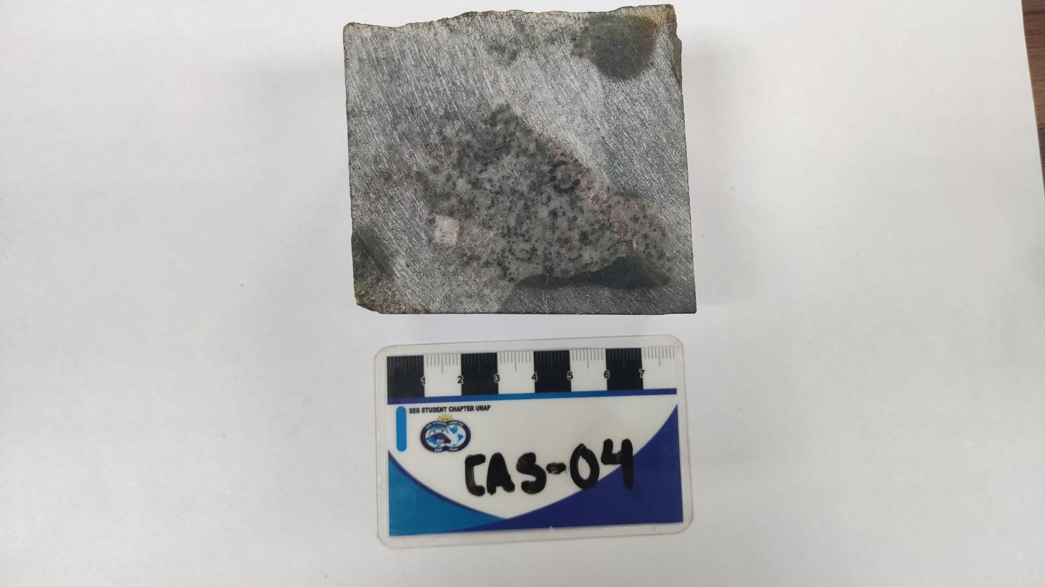
Sample ID: CAS-04 Location: Casapalca Department: Lima | East: North: Elevation: |  | Sample type: Muestra de mano From - To: Length/width:
Lithology: Unit: Fm. Rock: Intrusiva Texture: Inequigranular Min 1: Min 2: Min 3: |  | Breccias: Type: Composition: Clast Arrangement: Fabric: Clast-Supp or Matrix-Supp % Commetns:
Alteration: Type: Mineral: Ocurrence: Intensity: 1. Potasica? feldes potasico halo de venilla moderada 2. clorita reempl. selectivo moderada 3. magnetita halos/disemin. fuerte en halos 4. Alteration zone: |  | Matrix 1: Matrix 2: Cement: % Size: Selection: Shape: Lithology: Clast1: Clast2: Clast3:
Mineralisation: Mineral: % Ocurrence 1: Ocurrence 2: 1. Calcopirita <1% venilla diseminado 2. Molibdenita <0.5 % venilla diseminado 3. Pirita <1% venilla diseminado 4. |  | Veinlets Type: Strike: Dip: V/m: Thickness: % Halo(mineral): 1. 2. 3. 4.
Structures: Type: Strike: Dip: f/m: Thickness: 1. |  | Deposit type:
Comments: Intrusivo con alteracion magnetita en halos, venillas de sulfuros con halos de feld potasico?, clorita intensa en reempl. selectivo, venillas de magnetita

SAMPLE DESCRIPTION

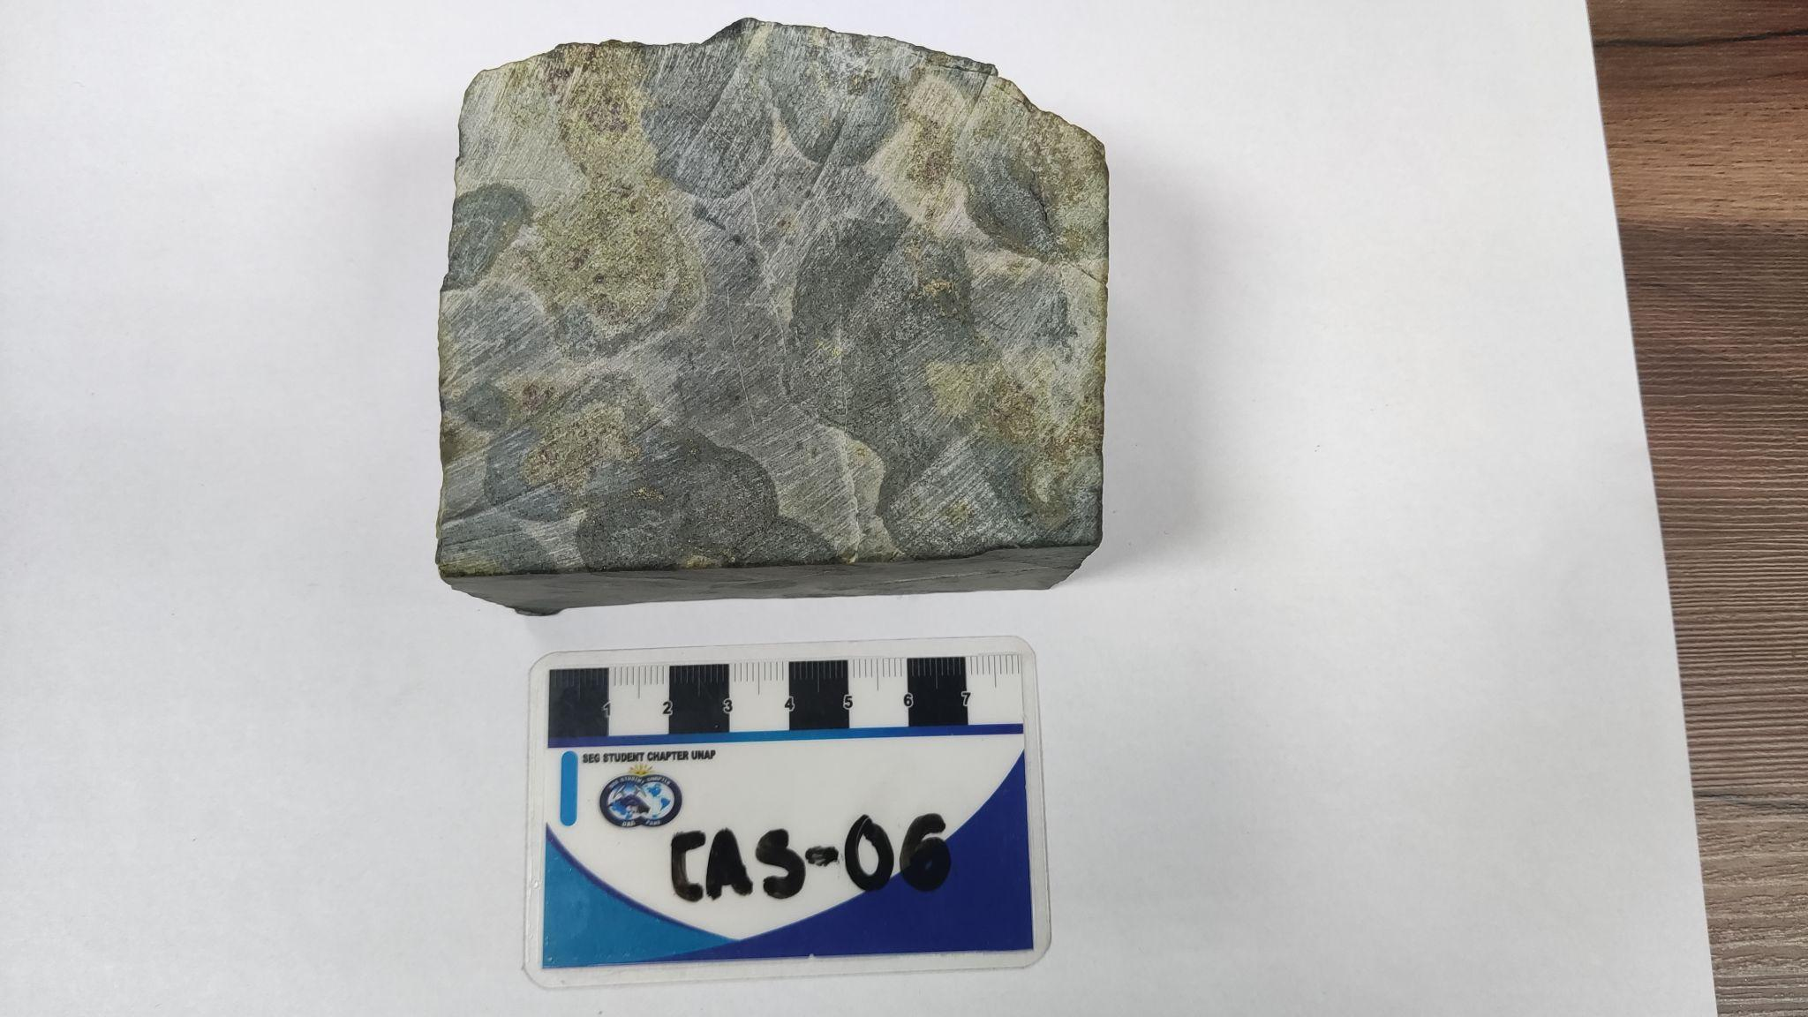
Sample ID: CAS-05 Location: Casapalca Department: Lima | East: North: Elevation: |  | Sample type: Muestra de mano From - To: Length/width:
Lithology: Vulcasedimentaria Unit: Fm. Casapalca Rock: Sedimentaria Texture: Obliterada Min 1: Min 2: Min 3: |  | Breccias: Type: Composition: Clast Arrangement: Fabric: Clast-Supp or Matrix-Supp % Commetns:
Alteration: Type: Mineral: Ocurrence: Intensity: 1. piroxeno halo/reempl fuerte 2. anfibol halo/reempl fuerte 3. granate rojo masivo moderado 4. magnetita masivo moderado Alteration zone: Skarn proximal |  | Matrix 1: Matrix 2: Cement: % Size: Selection: Shape: Lithology: Clast1: Clast2: Clast3:
Mineralisation: Mineral: % Ocurrence 1: Ocurrence 2: 1. calcopirita <5% parches diseminado 2. pirita <2% parches diseminado 3. bornita <2% parches diseminado 4. |  | Veinlets Type: Strike: Dip: V/m: Thickness: % Halo(mineral): 1. 2. 3. 4.
Structures: Type: Strike: Dip: f/m: Thickness: 1. |  | Deposit type:
Comments: Skarn proximal: granate rojo-magnetita en halos, piroxeno-anfibol en halos por reemplazamiento, deacuerdo al color del granate podria darnos informacion de que estamos cerca al endoeskarn.

U.M. SAN RAFAEL
SAMPLE DESCRIPTION

Sample ID: SR2022001 Location: U. M. San Rafael - Antauta Department: Puno | East: North: Elevation: |  | Sample type: Cuerpo San German-Nv-4185 From - To: Length/width:
Lithology: Unit: Rock: Texture: Min 1: Min 2: Min 3: |  | Breccias: Hidrotemal Type: Composition: Clast Arrangement: Fabric: Clast-Supp or Matrix-Supp % Commetns:
Alteration: Type: Mineral: Ocurrence: Intensity: 1. 2. 3. Alteration zone: |  | Matrix 1: Matrix 2: Cement: % Size: Selection: Shape: Lithology: Clast1: Clast2: Clast3:
Mineralisation: Mineral: % Ocurrence 1: Ocurrence 2: 1. 2. 3. 4. |  | Veinlets Type: Strike: Dip: V/m: Thickness: % Halo(mineral): 1. 2. 3. 4.
Structures: Type: Strike: Dip: f/m: Thickness: 1. |  | Deposit type:
Comments: Estructura mineralizada conformada por intercrecimientos de casiterita 50% subhedral color marron oscuro - castaño con cuarzo blanquecino - hialino subhedral, presenta alteracion clorita pervasiva. Se observa venillas de cuarzo masivo blanquecino de 0.2 cm. NOTA: Se considera cuerpo por ser una estructura mineralizada con una potencia > 3.00 m.

SAMPLE DESCRIPTION

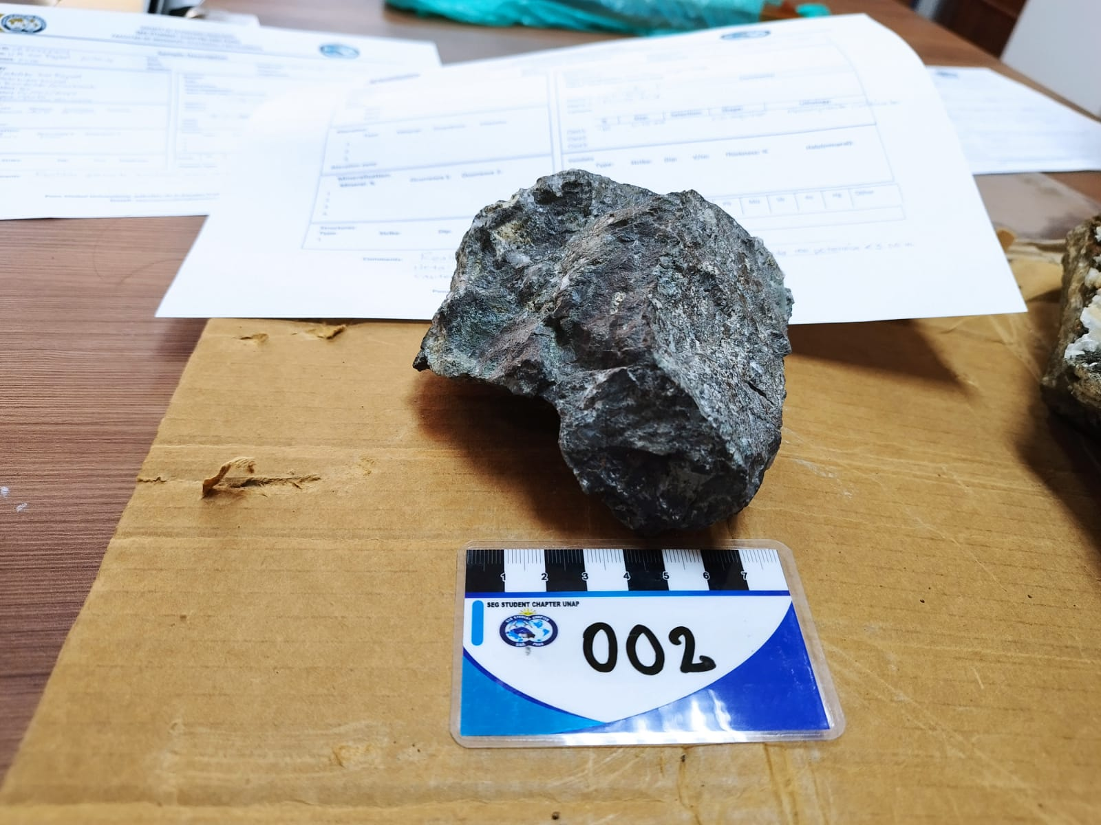
Sample ID: SR2022002 Location: U. M. San Rafael - Antauta Department: Puno | East: North: Elevation: |  | Sample type: Veta Demesio-Nv-4185 From - To: Length/width:
Lithology: Unit: Rock: Texture: Min 1: Min 2: Min 3: |  | Breccias: Hidrotemal Type: Composition: Clast Arrangement: Matriz-soportada Fabric: Clast-Supp or Matrix-Supp % Commetns:
Alteration: Type: Mineral: Ocurrence: Intensity: 1. 2. 3. Alteration zone: |  | Matrix 1: Est 40% Matrix 2: Clorit 20% Cement: % Size: Selection: Shape: Lithology: Clast1: 40 1- 10mm subanguloso monzogranito cloritizado Clast2: Clast3:
Mineralisation: Mineral: % Ocurrence 1: Ocurrence 2: 1. 2. 3. 4. |  | Veinlets Type: Strike: Dip: V/m: Thickness: % Halo(mineral): 1. 2. 3. 4.
Structures: Type: Strike: Dip: f/m: Thickness: 1. |  | Deposit type:
Comments: Realizar formato para vetas. NOTA: Se considera veta por ser una estructura mineralizada con potencia <3.00m. Casiterita masiva (conocido como estaño madera)

SAMPLE DESCRIPTION

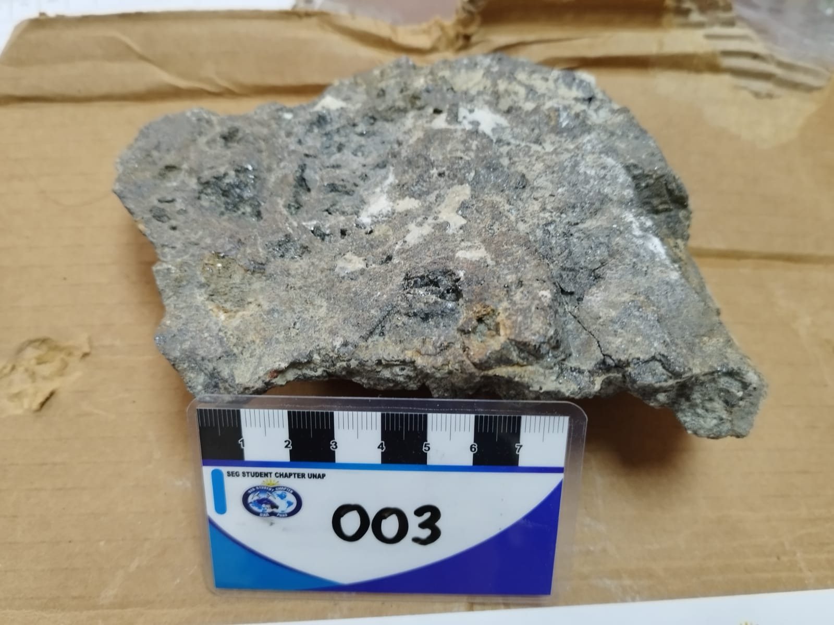
Sample ID: SR2022003 Location: U. M. San Rafael - Antauta Department: Puno | East: North: Elevation: |  | Sample type: Cuerpo Cyndhi Piso - Nv - 4000 From - To: Length/width:
Lithology: Unit: Rock: Texture: Min 1: Min 2: Min 3: |  | Breccias: Type: Composition: Clast Arrangement: Fabric: Clast-Supp or Matrix-Supp % Commetns:
Alteration: Type: Mineral: Ocurrence: Intensity: 1. 2. 3. Alteration zone: |  | Matrix 1: Matrix 2: Cement: % Size: Selection: Shape: Lithology: Clast1: Clast2: Clast3:
Mineralisation: Mineral: % Ocurrence 1: Ocurrence 2: 1. 2. 3. 4. |  | Veinlets Type: Strike: Dip: V/m: Thickness: % Halo(mineral): 1. 2. 3. 4.
Structures: Type: Strike: Dip: f/m: Thickness: 1. |  | Deposit type:
Comments: Veta de casiterita subhedral color marron oscuro, intercrecimiento de cuarzo subhedral blanquicino hialino, hacia el borde se observa venillas de cuarzo subhedral con debil oxidacion limonitica. Alteracion cloritica moderada, se observa cristales de clorita anhedral, intercrecimiento de calcita-platty. Casiterita granular.

SAMPLE DESCRIPTION

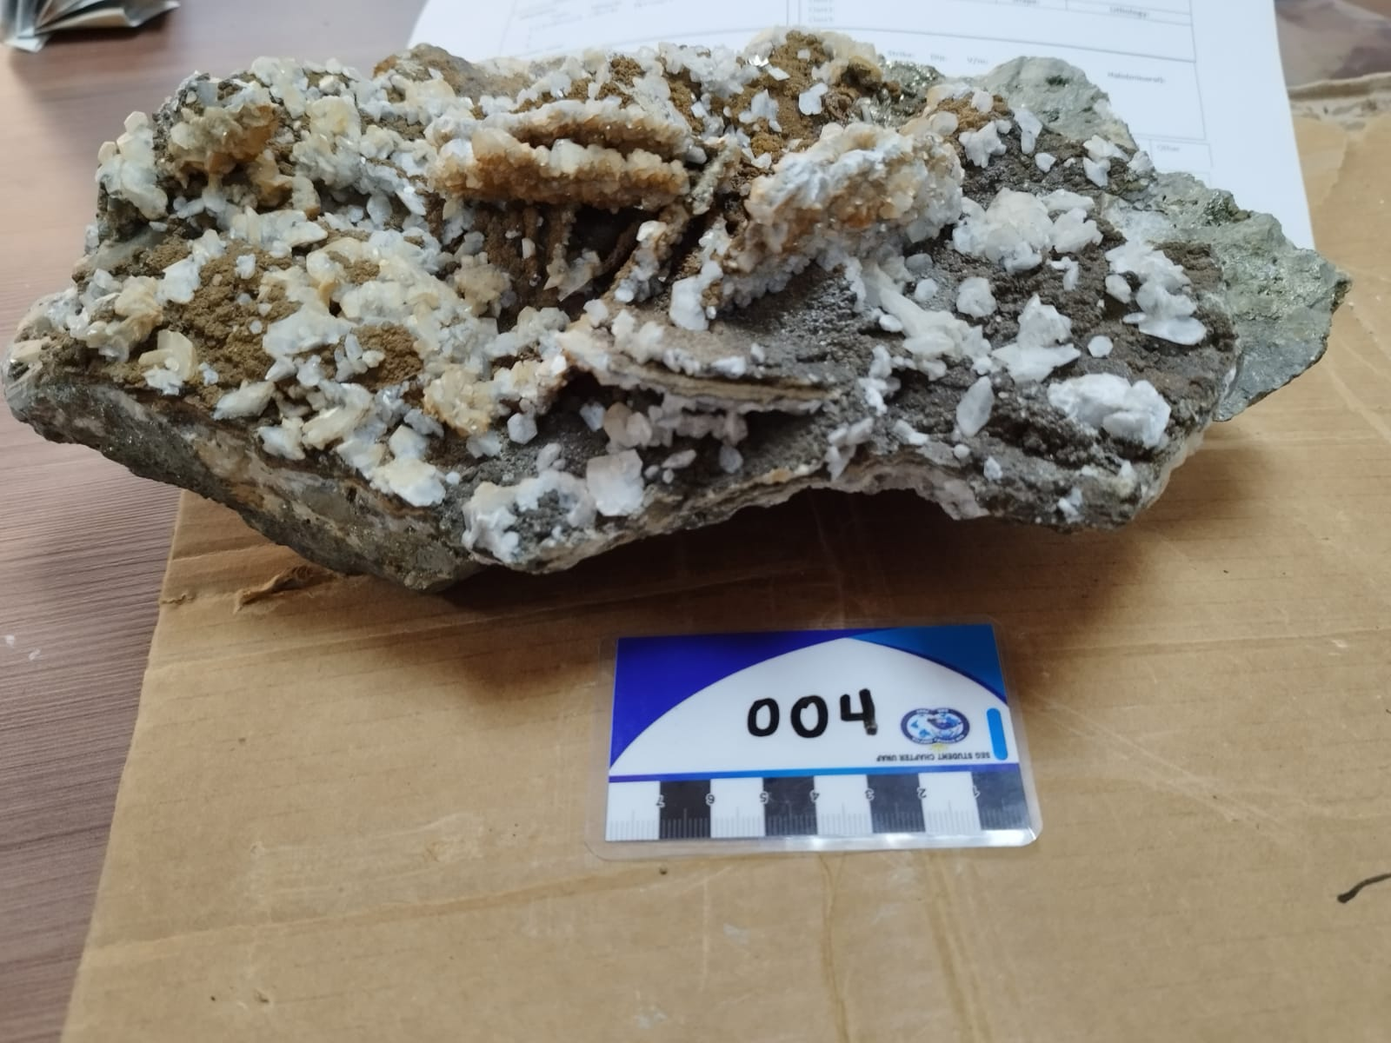
Sample ID: SR2022004 Location: U. M. San Rafael - Antauta Department: Puno | East: North: Elevation: |  | Sample type: Veta Jorge - Nv - 3900 From - To: Length/width:
Lithology: Unit: Batolito San Rafael Rock: Veta hidrotermal Texture: Bandeado / anastosado Min 1: Qz Min 2: Py/Cpy/Aspy Min 3: Calcita Min 4: Oxidos limoniticos |  | Breccias: Type: Composition: Clast Arrangement: Fabric: Clast-Supp or Matrix-Supp % Commetns:
Alteration: Type: Mineral: Ocurrence: Intensity: 1. Cloritizacion Clorita Pervasiva 2. 3. Alteration zone: |  | Matrix 1: Matrix 2: Cement: % Size: Selection: Shape: Lithology: Clast1: Clast2: Clast3:
Mineralisation: Mineral: % Ocurrence 1: Ocurrence 2: 1. Py/Cpy/Aspy Fract 2. 3. 4. |  | Veinlets Type: Strike: Dip: V/m: Thickness: % Halo(mineral): 1. 2. 3. 4.
Structures: Type: Strike: Dip: f/m: Thickness: 1. |  | Deposit type:
Comments: Realizar formato exclusivo para vetas.

SAMPLE DESCRIPTION

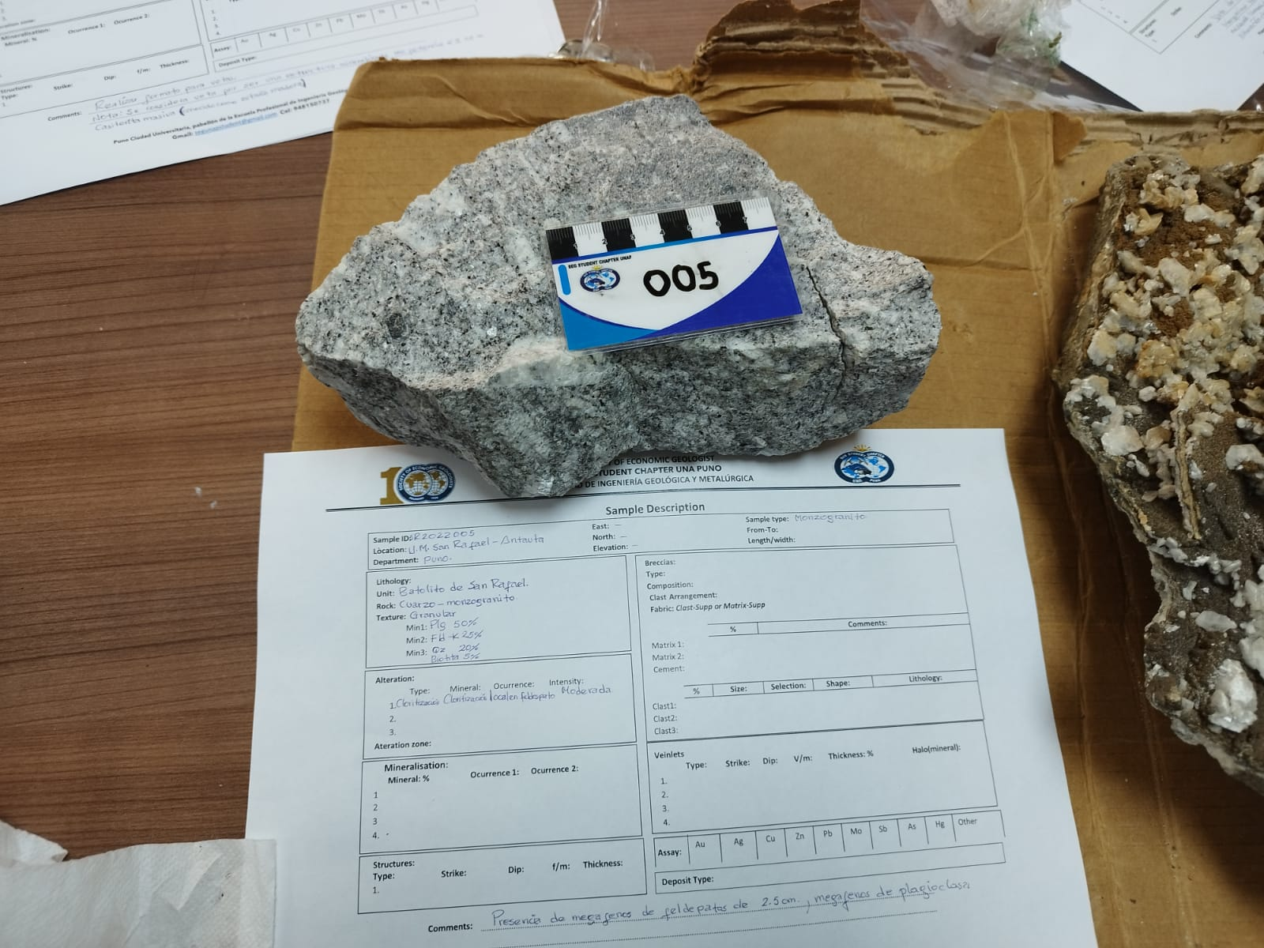
Sample ID: SR2022005 Location: U. M. San Rafael - Antauta Department: Puno | East: North: Elevation: |  | Sample type: Monzogranito From - To: Length/width:
Lithology: Unit: Batolito San Rafael Rock: Cuarzo - monzogranito Texture: Granular Min 1: Plg 50% Min 2: Fld -k 25% Min 3: Qz 20% Min 4: Biotita 5% |  | Breccias: Type: Composition: Clast Arrangement: Fabric: Clast-Supp or Matrix-Supp % Commetns:
Alteration: Type: Mineral: Ocurrence: Intensity: 1. Cloritizacion Cloritizacion Ocalen feldespato Moderada 2. 3. Alteration zone: |  | Matrix 1: Matrix 2: Cement: % Size: Selection: Shape: Lithology: Clast1: Clast2: Clast3:
Mineralisation: Mineral: % Ocurrence 1: Ocurrence 2: 1. 2. 3. 4. |  | Veinlets Type: Strike: Dip: V/m: Thickness: % Halo(mineral): 1. 2. 3. 4.
Structures: Type: Strike: Dip: f/m: Thickness: 1. |  | Deposit type:
Comments: Presencia de megafenos de feldespatos de 2.5 cm, megafenos de plagioclasa.

P.M. KELLO KELLO
x|x| | SAMPLE DESCRIPTION

Comments:
 | Sample ID: KELL - 01 Location: Department: Puno | East: North: Elevation: |  | Sample type: Muestra de mano From - To: Length/width: 6 x 4 cm
 | Lithology: Volcánica Unit: Rock: Dacita Texture: Porfirítica Min 1: Plagioclasa Min 4 Magnetita Min 2: Hornblenda Min 3: Biotita |  | Breccias: Type: Composition: Clast Arrangement: Fabric: Clast-Supp or Matrix-Supp % |  | 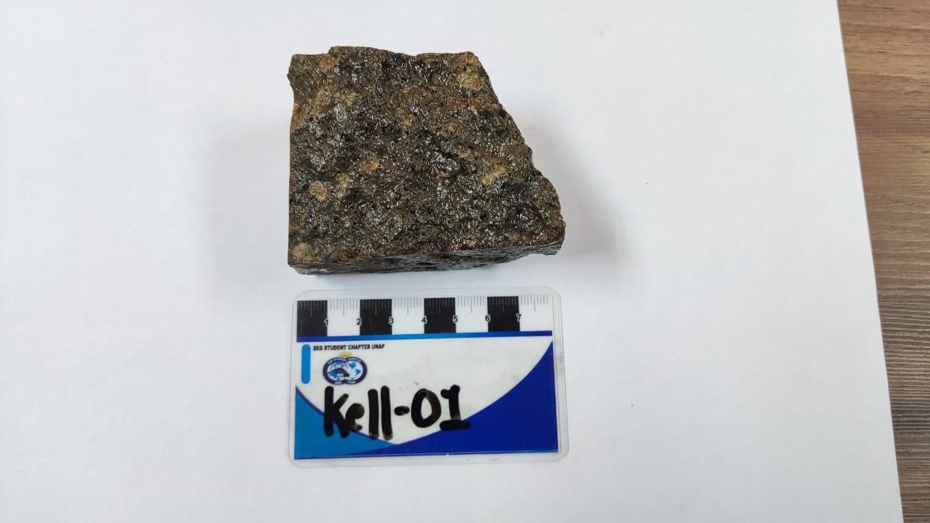
 | Alteration: Type: Mineral: Ocurrence: Intensity: 1. 2. 3. Alteration zone: |  | Matrix 1: Matrix 2: Cement: % Size: Selection: Shape: Lithology: Clast1: Clast2: Clast3:
 | Mineralisation: Mineral: % Ocurrence 1: Ocurrence 2: 1. 2. 3. 4. |  | Veinlets Type: Strike: Dip: V/m: Thickness: % Halo(mineral): 1. 2. 3. 4.
Assay:
Au
Ag
Cu
Zn
Pb
Mo
Sb
As
Hg
Other
 | Structures: Type: Strike: Dip: f/m: Thickness: 1. |  | Deposit type:

 | Comments:

 | SAMPLE DESCRIPTION

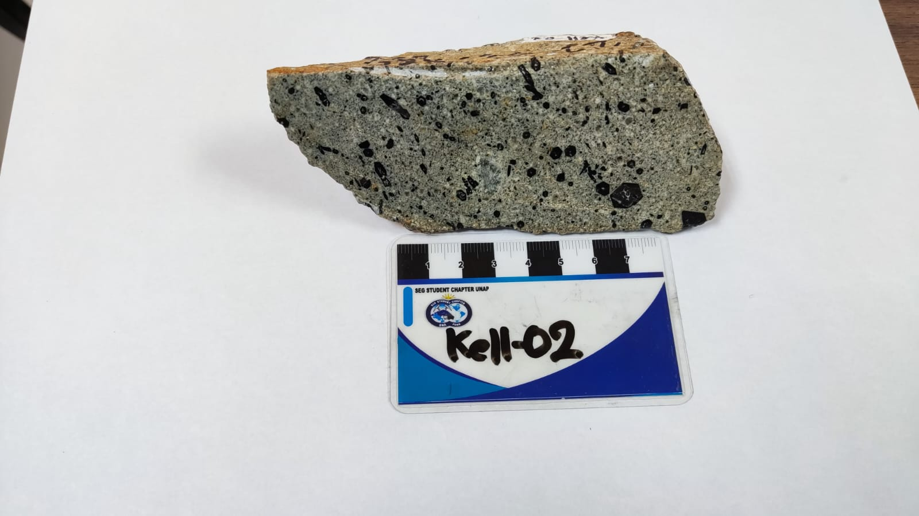
 | Sample ID: KELL - 02 Location: Department: Puno | East: North: Elevation: |  | Sample type: Muestra de mano From - To: Length/width: 12 x 5 cm
 | Lithology: Volcánica Unit: Rock: Dacita Texture: Porfirítica Min 1: Hornblenda ferroginosa Min 2: Magnetita Min 3: Plagioclasa |  | Breccias: Type: Composition: Clast Arrangement: Fabric: Clast-Supp or Matrix-Supp %
 | Alteration: Type: Mineral: Ocurrence: Intensity: 1. 2. 3. Alteration zone: |  | Matrix 1: Matrix 2: Cement: % Size: Selection: Shape: Lithology: Clast1: Clast2: Clast3:
 | Mineralisation: Mineral: % Ocurrence 1: Ocurrence 2: 1. 2. 3. 4. |  | Veinlets Type: Strike: Dip: V/m: Thickness: % Halo(mineral): 1. 2. 3. 4.
 | Structures: Type: Strike: Dip: f/m: Thickness: 1. |  | Deposit type:

 | Comments:

 | SAMPLE DESCRIPTION

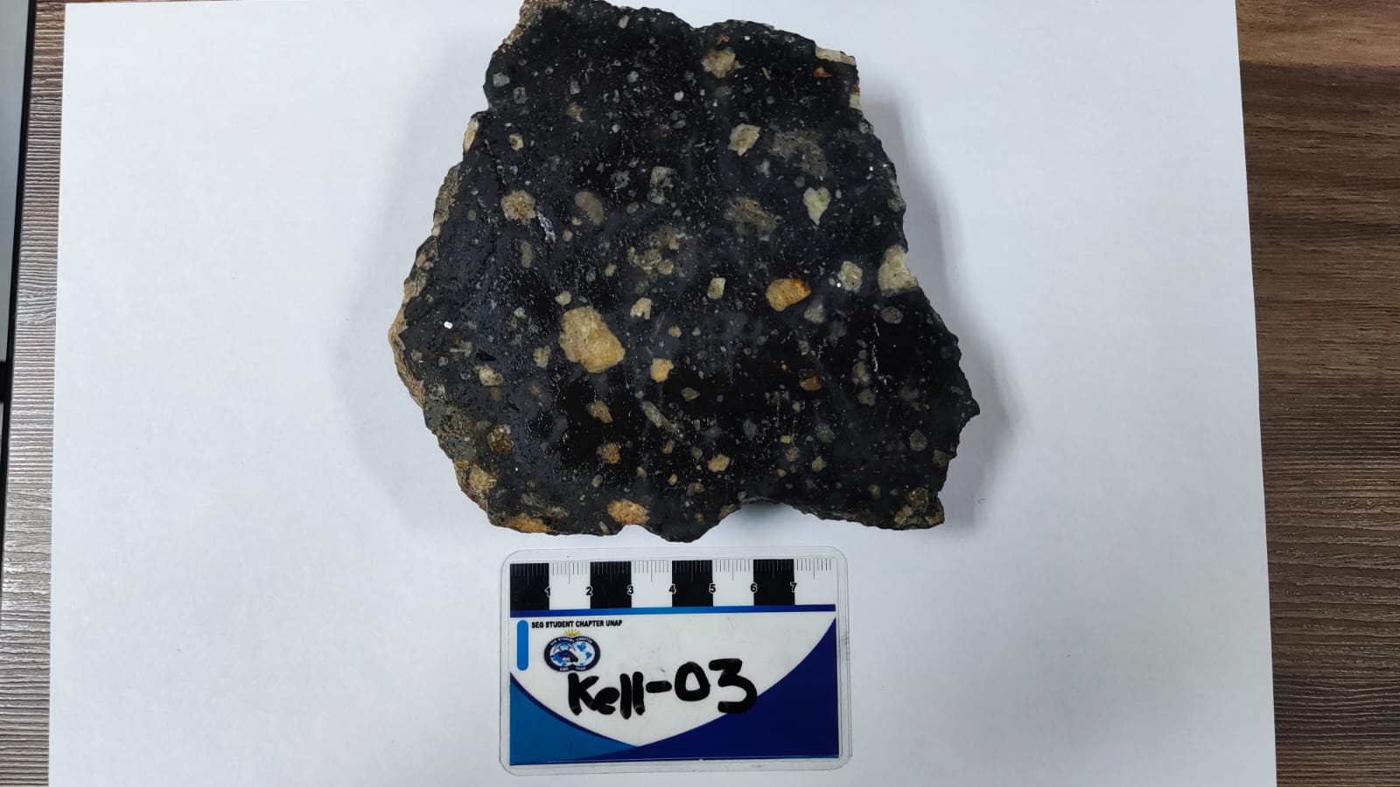
 | Sample ID: KELL - 03 Location: Department: Puno | East: North: Elevation: |  | Sample type: Muestra de mano From - To: Length/width: 12 x 3 cm
 | Lithology: Volcánica Unit: Rock: Riodacita Texture: Porfirítica Min 1: Silidina Min 2: Ferromagnesianos Min 3: |  | Breccias: Type: Composition: Clast Arrangement: Fabric: Clast-Supp or Matrix-Supp %
 | Alteration: Type: Mineral: Ocurrence: Intensity: 1. 2. 3. Alteration zone: |  | Matrix 1: Matrix 2: Cement: % Size: Selection: Shape: Lithology: Clast1: Clast2: Clast3:
 | Mineralisation: Mineral: % Ocurrence 1: Ocurrence 2: 1. 2. 3. 4. |  | Veinlets Type: Strike: Dip: V/m: Thickness: % Halo(mineral): 1. 2. 3. 4.
 | Structures: Type: Strike: Dip: f/m: Thickness: 1. |  | Deposit type:

 | Comments: Riodacita de color negro, en posible diferenciación magmática con respecto a la muestra Kell - 01.

 | SAMPLE DESCRIPTION

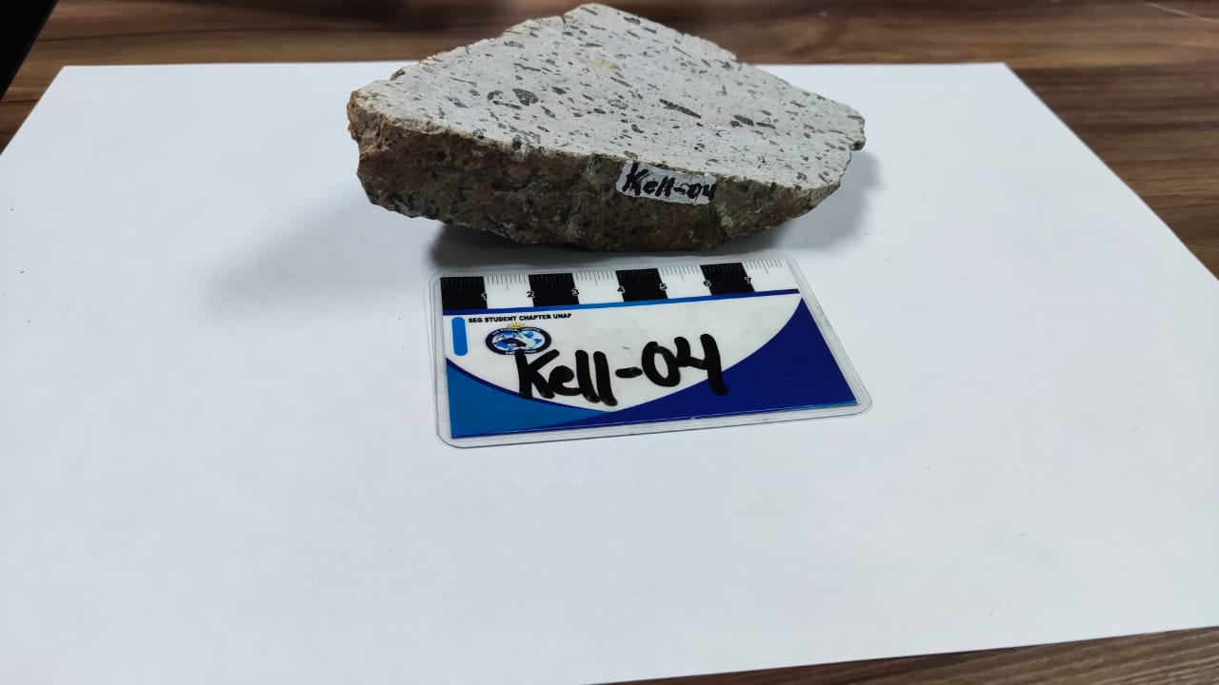
 | Sample ID: KELL - 04 Location: Department: Puno | East: North: Elevation: |  | Sample type: Muestra de mano From - To: Length/width: 8 x 6 cm
 | Lithology: Intrusiva Unit: Rock: Diorita Texture: Porfirítica Min 1: Anfiboles Min 2: Plagioclasas Min 3: Magnetita |  | Breccias: Type: Composition: Clast Arrangement: Fabric: Clast-Supp or Matrix-Supp %
 | Alteration: Type: Mineral: Ocurrence: Intensity: 1. 2. 3. Alteration zone: |  | Matrix 1: Matrix 2: Cement: % Size: Selection: Shape: Lithology: Clast1: Clast2: Clast3:
 | Mineralisation: Mineral: % Ocurrence 1: Ocurrence 2: 1. 2. 3. 4. |  | Veinlets Type: Strike: Dip: V/m: Thickness: % Halo(mineral): 1. 2. 3. 4.
 | Structures: Type: Strike: Dip: f/m: Thickness: 1. |  | Deposit type:

 | Comments: Diorita con bastante cantidad de anfiboles.

 | SAMPLE DESCRIPTION

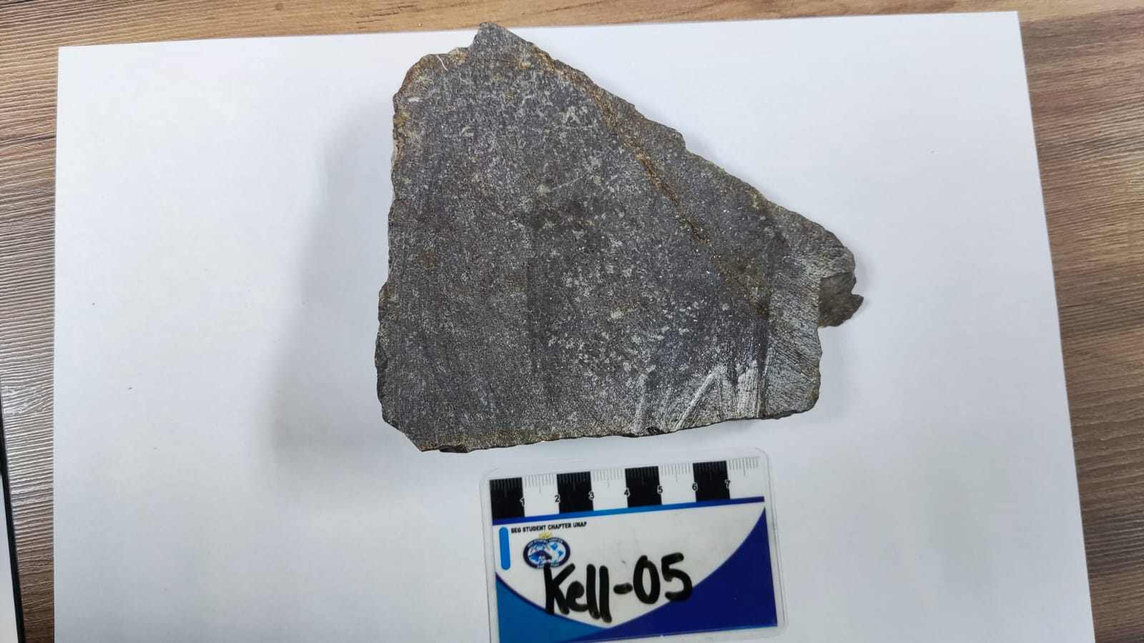
 | Sample ID: KELL - 05 Location: Department: Puno | East: North: Elevation: |  | Sample type: Muestra de mano From - To: Length/width: 13 x 4 cm
 | Lithology: Volcánica Unit: Rock: Andesita Texture: Afanítica Min 1: Magnetita Min 2: Óxidos Min 3: |  | Breccias: Type: Composition: Clast Arrangement: Fabric: Clast-Supp or Matrix-Supp %
 | Alteration: Type: Mineral: Ocurrence: Intensity: 1. 2. 3. Alteration zone: |  | Matrix 1: Matrix 2: Cement: % Size: Selection: Shape: Lithology: Clast1: Clast2: Clast3:
 | Mineralisation: Mineral: % Ocurrence 1: Ocurrence 2: 1. 2. 3. 4. |  | Veinlets Type: Strike: Dip: V/m: Thickness: % Halo(mineral): 1. 2. 3. 4.
 | Structures: Type: Strike: Dip: f/m: Thickness: 1. |  | Deposit type:

 | Comments:

 | SAMPLE DESCRIPTION

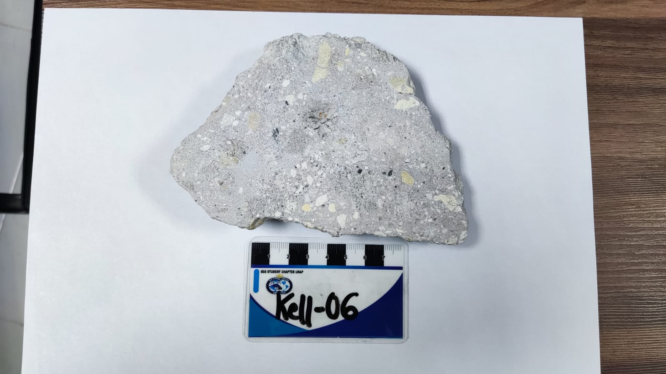
 | Sample ID: KELL - 06 Location: Department: Puno | East: North: Elevation: |  | Sample type: Muestra de mano From - To: Length/width: 14 x 2 cm
 | Lithology: Volcanoclástica Unit: Fm. Tacaza Rock: Riodacita Texture: Afanítica Min 1: Min 2: Min 3: |  | Breccias: Volcánica Type: Caótica Composition: Polimíctica Clast Arrangement: Fabric: Clast-Supp or Matrix-Supp/ Matriz soportada %
 | Alteration: Type: Mineral: Ocurrence: Intensity: 1. 2. 3. Alteration zone: |  | Matrix 1: Cont. volcánico Matrix 2: Cement: % Size: Selection: Shape: Lithology: Clast1: 0.4 cm Clast2: 12 cm Clast3:
 | Mineralisation: Mineral: % Ocurrence 1: Ocurrence 2: 1. 2. 3. 4. |  | Veinlets Type: Strike: Dip: V/m: Thickness: % Halo(mineral): 1. 2. 3. 4.
 | Structures: Type: Strike: Dip: f/m: Thickness: 1. |  | Deposit type:

 | Comments:

 | SAMPLE DESCRIPTION

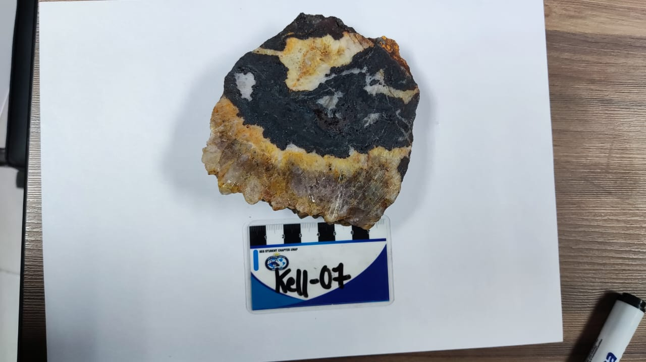
 | Sample ID: KELL - 07 Location: Department: Puno | East: North: Elevation: |  | Sample type: Muestra de mano From - To: Length/width: 11 x 4 cm
 | Lithology: Unit: Rock: Texture: Min 1: Cuarzo Min 4 Hematita Min 2: Magnetita Min 3: Especularita |  | Breccias: Type: Composition: Clast Arrangement: Fabric: Clast-Supp or Matrix-Supp %
 | Alteration: Type: Mineral: Ocurrence: Intensity: 1. 2. 3. Alteration zone: |  | Matrix 1: Matrix 2: Cement: % Size: Selection: Shape: Lithology: Clast1: Clast2: Clast3:
 | Mineralisation: Mineral: % Ocurrence 1: Ocurrence 2: 1. 2. 3. 4. |  | Veinlets Type: Strike: Dip: V/m: Thickness: % Halo(mineral): 1. 2. 3. 4.
 | Structures: Type: Strike: Dip: f/m: Thickness: 1. |  | Deposit type:

 | Comments:

 | SAMPLE DESCRIPTION

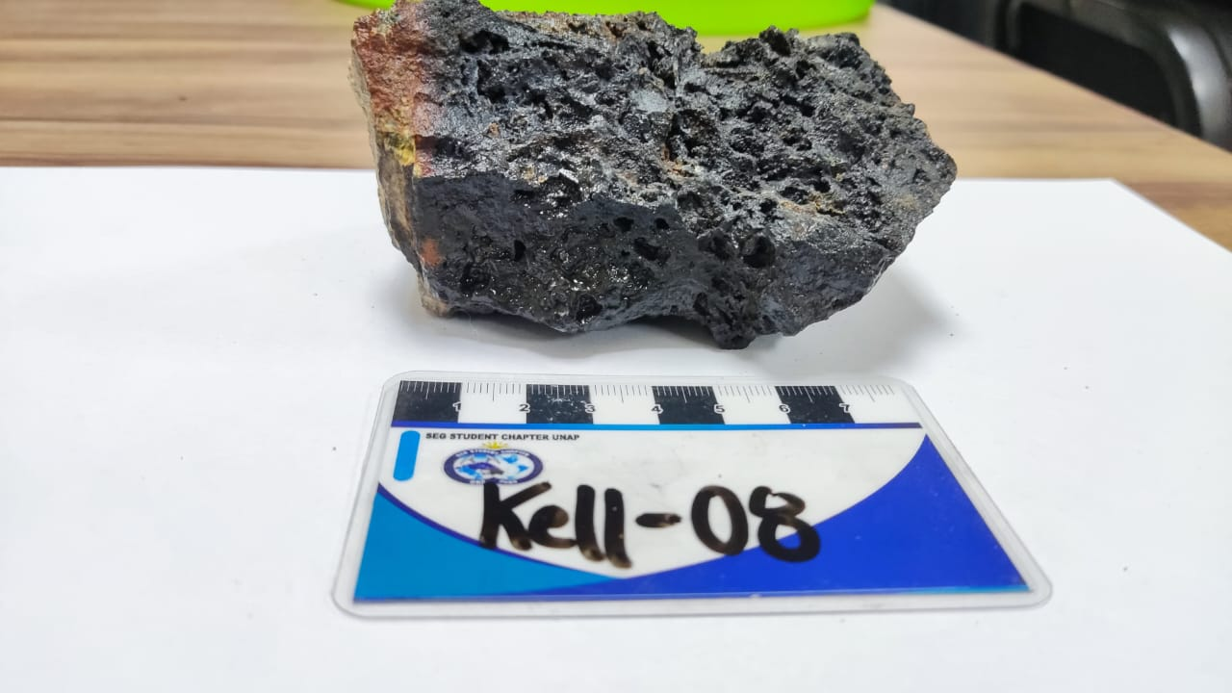
 | Sample ID: KELL - 08 Location: Department: Puno | East: North: Elevation: |  | Sample type: Muestra de mano From - To: Length/width:
 | Lithology: Unit: Rock: Texture: Min 1: Min 2: Min 3: |  | Breccias: Type: Composition: Clast Arrangement: Fabric: Clast-Supp or Matrix-Supp %
 | Alteration: Type: Mineral: Ocurrence: Intensity: 1. 2. 3. Alteration zone: |  | Matrix 1: Matrix 2: Cement: % Size: Selection: Shape: Lithology: Clast1: Clast2: Clast3:
 | Mineralisation: Mineral: % Ocurrence 1: Ocurrence 2: 1. 2. 3. 4. |  | Veinlets Type: Strike: Dip: V/m: Thickness: % Halo(mineral): 1. 2. 3. 4.
 | Structures: Type: Strike: Dip: f/m: Thickness: 1. |  | Deposit type:

 | Comments:

 | SAMPLE DESCRIPTION

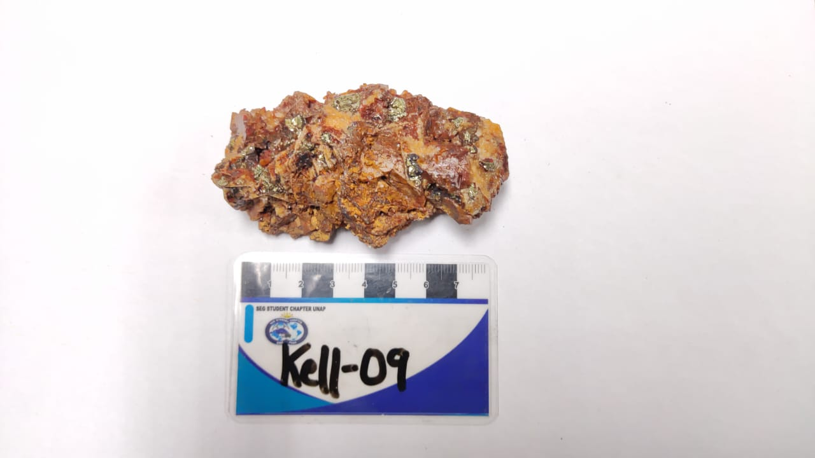
 | Sample ID: KELL - 09 Location: Department: Puno | East: North: Elevation: |  | Sample type: Muestra de mano From - To: Length/width:
 | Lithology: Unit: Rock: Texture: Min 1: Min 2: Min 3: |  | Breccias: Type: Composition: Clast Arrangement: Fabric: Clast-Supp or Matrix-Supp %
 | Alteration: Type: Mineral: Ocurrence: Intensity: 1. 2. 3. Alteration zone: |  | Matrix 1: Matrix 2: Cement: % Size: Selection: Shape: Lithology: Clast1: Clast2: Clast3:
 | Mineralisation: Mineral: % Ocurrence 1: Ocurrence 2: 1. 2. 3. 4. |  | Veinlets Type: Strike: Dip: V/m: Thickness: % Halo(mineral): 1. 2. 3. 4.
 | Structures: Type: Strike: Dip: f/m: Thickness: 1. |  | Deposit type:

 | Comments:

 | SAMPLE DESCRIPTION

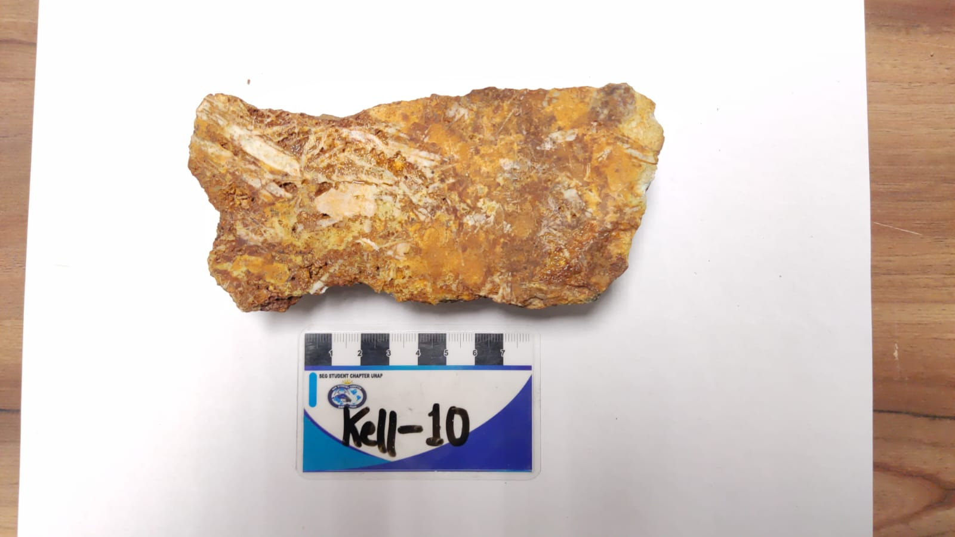
 | Sample ID: KELL- 10, KELL - 11 Location: Department: Puno | East: North: Elevation: |  | Sample type: Muestra de mano From - To: Length/width: 14 x 6 cm
 | Lithology: Unit: Rock: Texture: Min 1: Min 2: Min 3: |  | Breccias: Type: Composition: Clast Arrangement: Fabric: Clast-Supp or Matrix-Supp %
 | Alteration: Type: Mineral: Ocurrence: Intensity: 1. 2. 3. Alteration zone: |  | Matrix 1: Matrix 2: Cement: % Size: Selection: Shape: Lithology: Clast1: Clast2: Clast3:
 | Mineralisation: Mineral: % Ocurrence 1: Ocurrence 2: 1. Baritina blade 2. Óxidos reemplazamiento, oquedades 3. Arcillas pervasiva 4. |  | Veinlets Type: Strike: Dip: V/m: Thickness: % Halo(mineral): 1. 2. 3. 4.
 | Structures: Type: Strike: Dip: f/m: Thickness: 1. |  | Deposit type:

 | Comments: Kell - 10 y Kell - 11 son las mismas muestras de baritina en forma enrejada.

 | SAMPLE DESCRIPTION

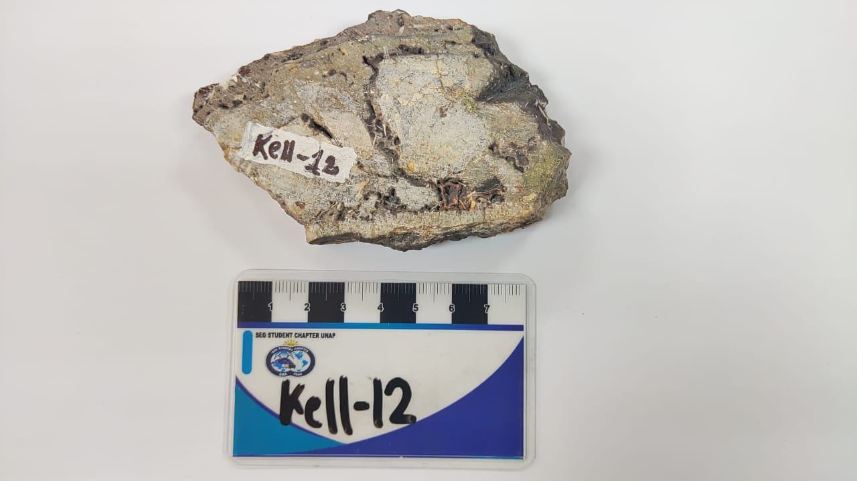
 | Sample ID: KELL - 12 Location: Department: Puno | East: North: Elevation: |  | Sample type: Muestra de mano From - To: Length/width: 8 x 6 cm
 | Lithology: Unit: Rock: Texture: Min 1: Min 2: Min 3: |  | Breccias: Type: Composition: Clast Arrangement: Fabric: Clast-Supp or Matrix-Supp %
 | Alteration: Type: Mineral: Ocurrence: Intensity: 1. 2. 3. Alteration zone: |  | Matrix 1: Matrix 2: Cement: % Size: Selection: Shape: Lithology: Clast1: Clast2: Clast3:
 | Mineralisation: Mineral: % Ocurrence 1: Ocurrence 2: 1.CPY Oquedades/relleno 2.Baritina masivo 3.Qz 4. |  | Veinlets Type: Strike: Dip: V/m: Thickness: % Halo(mineral): 1. 2. 3. 4.
 | Structures: Type: Strike: Dip: f/m: Thickness: 1. |  | Deposit type:

 | Comments: Veta; en la parte central presenta fracmentos líticos con relleno de baritina en oquedades.

 | SAMPLE DESCRIPTION

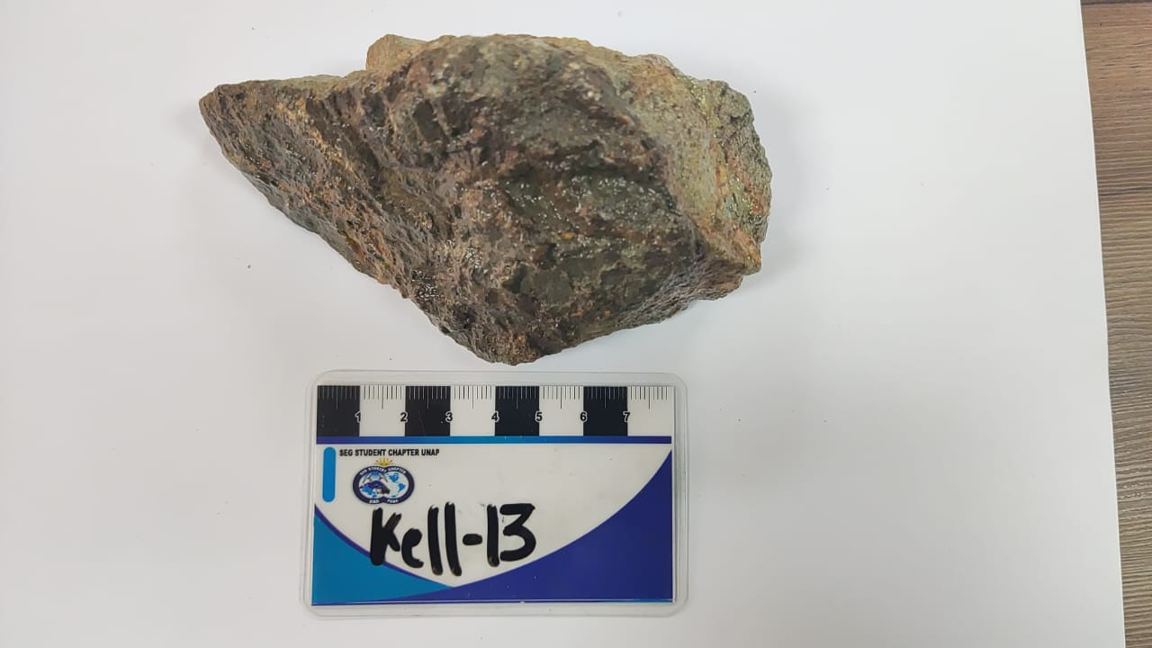
 | Sample ID: KELL - 13 Location: Department: Puno | East: North: Elevation: |  | Sample type: Muestra de mano From - To: Length/width: 9 x 6 cm
 | Lithology: Unit: Rock: Texture: Min 1: Min 2: Min 3: |  | Breccias: Type: Composition: Clast Arrangement: Fabric: Clast-Supp or Matrix-Supp %
 | Alteration: Type: Mineral: Ocurrence: Intensity: 1. Epídota Selec/hornblenda 2. Cuarzo Halo 3. Alteration zone: |  | Matrix 1: Matrix 2: Cement: % Size: Selection: Shape: Lithology: Clast1: Clast2: Clast3:
 | Mineralisation: Mineral: % Ocurrence 1: Ocurrence 2: 1.CPY Cemento 2. 3. 4. |  | Veinlets Type: Strike: Dip: V/m: Thickness: % Halo(mineral): 1. 2. 3. 4.
 | Structures: Type: Strike: Dip: f/m: Thickness: 1. |  | Assay: Cu Deposit type:

 | Comments: Brecha hidrotermal, arcillas con cemento de mineralizacion.

 | SAMPLE DESCRIPTION

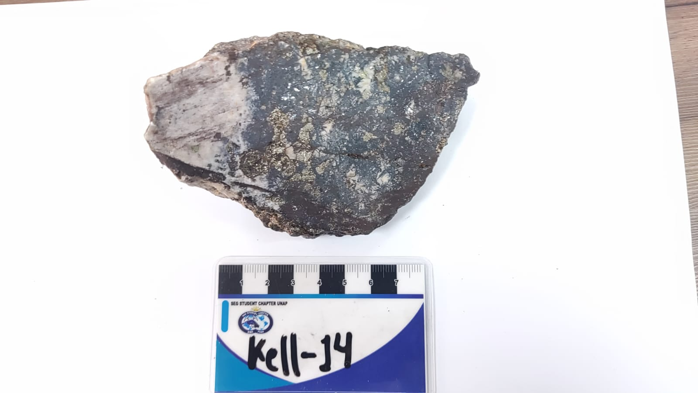
 | Sample ID: KELL- 14 Location: Department: Puno | East: North: Elevation: |  | Sample type: Muestra de mano From - To: Length/width:
 | Lithology: Unit: Rock: Texture: Min 1: Min 2: Min 3: |  | Breccias: Type: Composition: Clast Arrangement: Fabric: Clast-Supp or Matrix-Supp %
 | Alteration: Type: Mineral: Ocurrence: Intensity: 1. Carbonatos Ca Pervacivo Moderado 2. Calcita Ca Selectivo Moderado 3. Alteration zone: |  | Matrix 1: Matrix 2: Cement: % Size: Selection: Shape: Lithology: Clast1: Clast2: Clast3:
 | Mineralisation: Mineral: % Ocurrence 1: Ocurrence 2: 1. PY Diseminado 2. CPY Diseminado 3. 4. |  | Veinlets Type: Strike: Dip: V/m: Thickness: % Halo(mineral): 1. 2. 3. 4.
 | Structures: Type: Strike: Dip: f/m: Thickness: 1. |  | Deposit type:

 | Comments:

 | SAMPLE DESCRIPTION

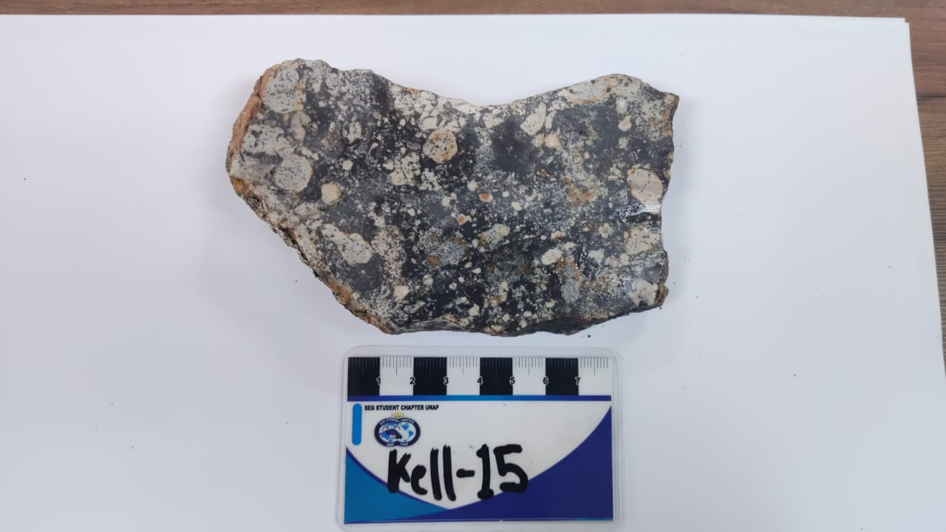
 | Sample ID: KELL - 15 Location: Department: Puno | East: North: Elevation: |  | Sample type: Muestra de mano From - To: Length/width: 12 x 16cm
 | Lithology: Roca Bx Unit: Rock: Texture: Min 1: Min 2: Min 3: |  | Breccias: Hidrotermal - Freatica Type: Composition: Polimíctico Clast Arrangement: Subredondeados Fabric: Clast-Supp or Matrix-Supp Matriz soportada %
 | Alteration: Type: Mineral: Ocurrence: Intensity: 1. Sílice Perbacivo Alto 2. 3. Alteration zone: |  | Matrix 1: 35% _Fracmentos líticos-Magnetita (0,01) Matrix 2: Cement: 20% _Magnetita % Size: Selection: Shape: Lithology: Clast1: 45 0.5cm Redondeada Volcanico Clast2: Alterado Clast3:
 | Mineralisation: Mineral: % Ocurrence 1: Ocurrence 2: 1. Magnetita Cemento (+) 2. Fe O-X Halo 3. 4. |  | Veinlets Type: Strike: Dip: V/m: Thickness: % Halo(mineral): 1. 2. 3. 4.
 | Structures: Type: Strike: Dip: f/m: Thickness: 1. |  | Deposit type:

 | Comments: La magnetita se muestra impregnado en los clastos con mayor intensidad.

 | SAMPLE DESCRIPTION

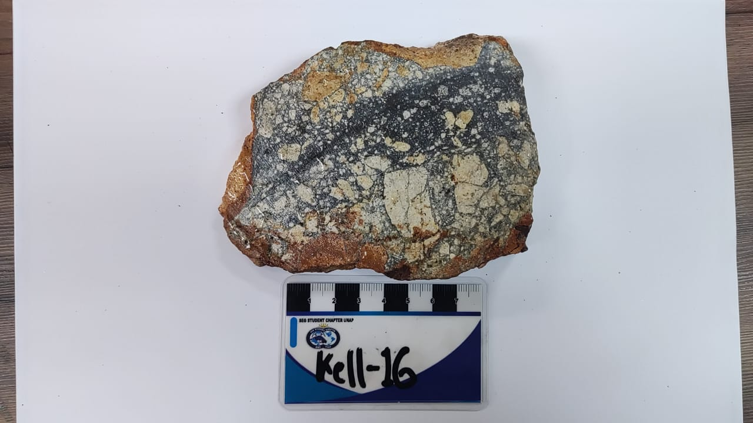
 | Sample ID: KELL- 16 Location: Department: Puno | East: North: Elevation: |  | Sample type: Muestra de mano From - To: Length/width: 12 x 8 cm
 | Lithology: Roca BX Unit: Rock: Texture: Min 1: Min 2: Min 3: |  | Breccias: Type: Composition: Clast Arrangement: Fabric: Clast-Supp or Matrix-Supp %
 | Alteration: Type: Mineral: Ocurrence: Intensity: 1. Sílice Pervacivo Alta 2. 3. Alteration zone: |  | Matrix 1: 40% Fragmentos líticos (0,015) Matrix 2: Cement: 25% Silificación % Size: Selection: Shape: Lithology: Clast1: 10% Sub Anguloso Volcanico Alterado Clast2: 25% Sub Redondeado Volcanico Alterado Clast3:
 | Mineralisation: Mineral: % Ocurrence 1: Ocurrence 2: 1. FeO-x Selectiva Clast. 2. Py Diseminado Incrustado 3. Cpy Disemiado Incrustado 4. |  | Veinlets Type: Strike: Dip: V/m: Thickness: % Halo(mineral): 1. 2. 3. 4.
 | Structures: Type: Strike: Dip: f/m: Thickness: 1. |  | Deposit type:

 | Comments: La muestra de brecha tiene rellenos de pirita en oquedades, incrustado en clastos.

 | SAMPLE DESCRIPTION

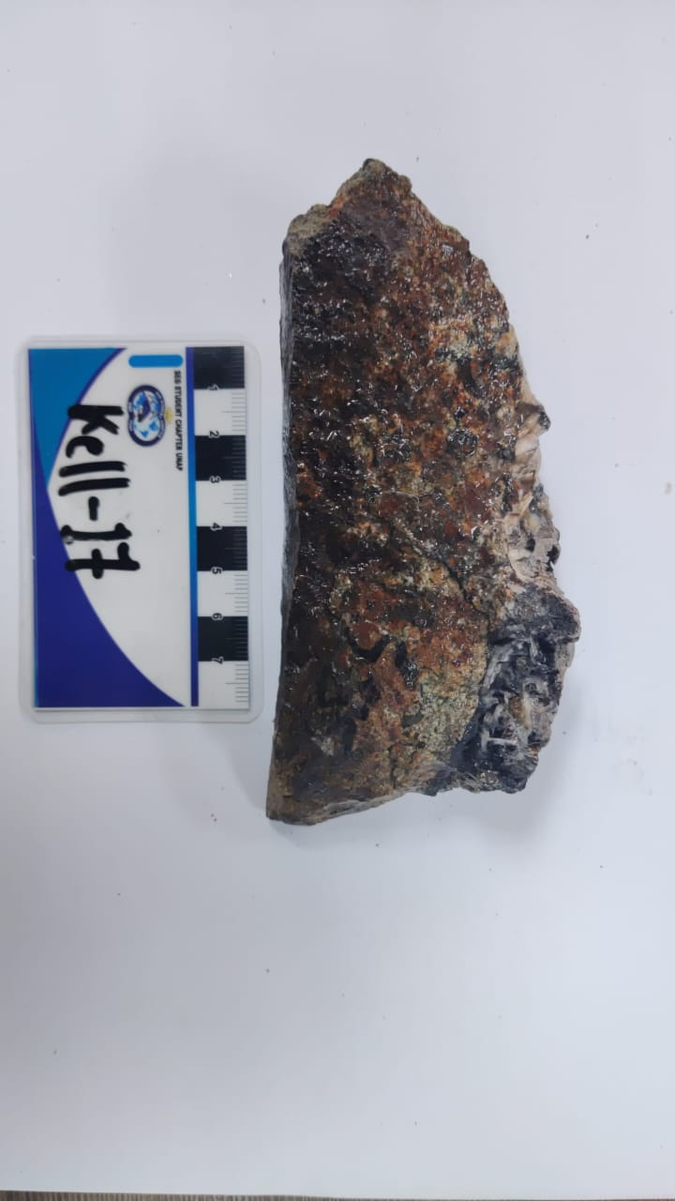
 | Sample ID: KELL - 17 Location: Department: Puno | East: North: Elevation: |  | Sample type: Muestra de mano From - To: Length/width: 13 x 3 cm
 | Lithology: Roca Diorítica Veta-Cpy-Spe-Bar Unit: Rock: Texture: Min 1: Mg-granular Min 2: Min 3: |  | Breccias: Type: Composition: Clast Arrangement: Fabric: Clast-Supp or Matrix-Supp %
 | Alteration: Type: Mineral: Ocurrence: Intensity: 1. Clorita Selectivo Moderado 2. Epidota Selectivo Moderado 3. Baritina Enrejado 4. Fe Ox Stain Moderado Alteration zone: |  | Matrix 1: Matrix 2: Cement: % Size: Selection: Shape: Lithology: Clast1: Clast2: Clast3:
 | Mineralisation: Mineral: % Ocurrence 1: Ocurrence 2: 1. Cpy Relleno de cavidades 2. Spe Veta relleno-Stain 3. Hsn Relleno, reemplazamiento de Spe. 4. |  | Veinlets Type: Strike: Dip: V/m: Thickness: % Halo(mineral): 1.Veta 7x2cm Hm,Cpy,Spe,Bar 2. 3. 4.
 | Structures: Type: Strike: Dip: f/m: Thickness: 1. |  | Assay: Cu, Otros Fe. Deposit type:

 | Comments: Roca Diorítica cortado por una veta de Baritina, Hematita y Especularita con relleno de cavidades con Cpy y Spe.

 | SAMPLE DESCRIPTION

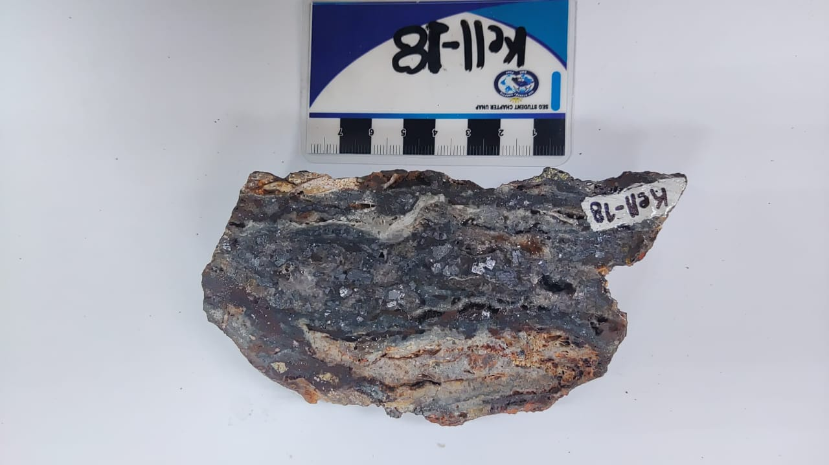
 | Sample ID: KELL - 18 Location: Department: Puno | East: North: Elevation: |  | Sample type: Muestra de mano From - To: Length/width: 11 x 6 cm
 | Lithology: Veta Unit: Rock: Texture: Bandeada Min 1: Min 2: Min 3: |  | Breccias: Type: Composition: Clast Arrangement: Fabric: Clast-Supp or Matrix-Supp %
 | Alteration: Type: Mineral: Ocurrence: Intensity: 1. Qz Sílice Relleno Alta 2. Baritina Enrrejada 3. FeO-X Halo-Relleno Alteration zone: |  | Matrix 1: Matrix 2: Cement: % Size: Selection: Shape: Lithology: Clast1: Clast2: Clast3:
 | Mineralisation: Mineral: % Ocurrence 1: Ocurrence 2: 1. Galena Bag Cúbico 2. Cpy Selectivo-Reemplazamiento 3. Spe Patina 4. Hematita Reemplazamiento 5. Magnetita Selectivo |  | Veinlets Type: Strike: Dip: V/m: Thickness: % Halo(mineral): 1.Veta 11/6 cm Hematita, Spe. 2. 3. 4.
 | Structures: Type: Strike: Dip: f/m: Thickness: 1. |  | Assay: Cu, Pb Deposit type:

 | Comments: La Veta en oquedades relieves de arcilla

 | SAMPLE DESCRIPTION

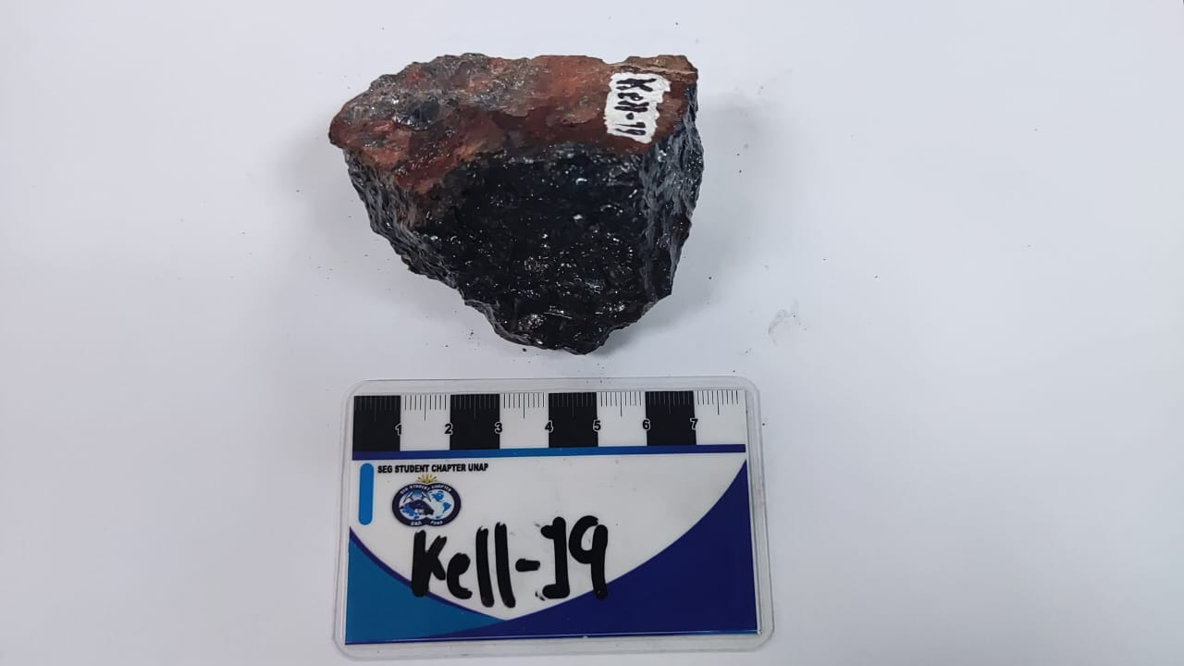
 | Sample ID: KELL - 19 Location: Department: Puno | East: North: Elevation: |  | Sample type: Muestra de mano From - To: Length/width: 6 x 4 cm
 | Lithology: Unit: Rock: Texture: Min 1: Min 2: Min 3: |  | Breccias: Type: Composition: Clast Arrangement: Fabric: Clast-Supp or Matrix-Supp %
 | Alteration: Type: Mineral: Ocurrence: Intensity: 1. FeO-X Halo 2. 3. Alteration zone: |  | Matrix 1: Matrix 2: Cement: % Size: Selection: Shape: Lithology: Clast1: Clast2: Clast3:
 | Mineralisation: Mineral: % Ocurrence 1: Ocurrence 2: 1. Galena Cubico 2. Especularita Diseminado 3. Hematita Reemplazamiento 4. |  | Veinlets Type: Strike: Dip: V/m: Thickness: % Halo(mineral): 1. 2. 3. 4.
 | Structures: Type: Strike: Dip: f/m: Thickness: 1. |  | Assay: Pb, Otros Fe. Deposit type:

 | Comments:

 | SAMPLE DESCRIPTION

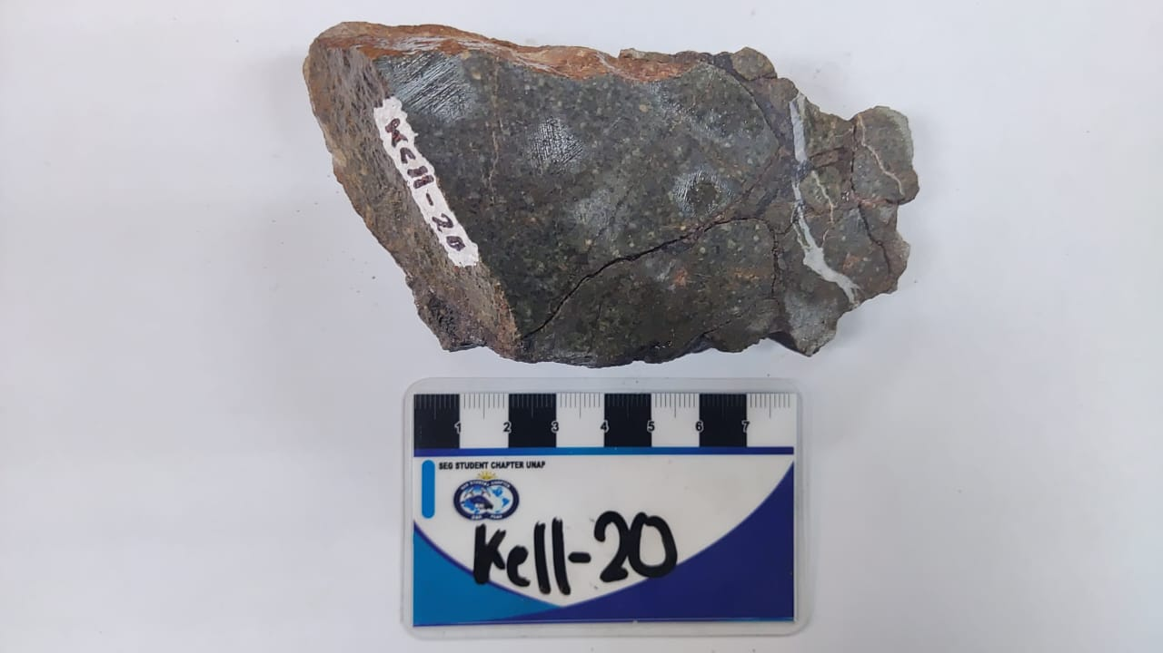
 | Sample ID: KELL- 20 Location: Department: Puno | East: North: Elevation: |  | Sample type: Muestra de mano From - To: Length/width: 8 x 4cm
 | Lithology: Roca - BX Unit: Rock: Texture: Min 1: Min 2: Min 3: |  | Breccias: Freática Type: Composition: Monomíctico Clast Arrangement: Sub redondeada Fabric: Clast-Supp or Matrix-Supp Clasto Soportado %
 | Alteration: Type: Mineral: Ocurrence: Intensity: 1. 2. 3. Alteration zone: |  | Matrix 1: 5% Fracmento lítico Matrix 2: Cement: 10% Magnetita-silice % Size: Selection: Shape: Lithology: Clast1: 85% Sub Anguloso Roca intrusiva Clast2: Clast3:
 | Mineralisation: Mineral: % Ocurrence 1: Ocurrence 2: 1. Magnetita Relleno 2. Hematita Relleno 3. 4. |  | Veinlets Type: Strike: Dip: V/m: Thickness: % Halo(mineral): 1. Venilla 0.5 cm Sílice 2. 3. 4.
 | Structures: Type: Strike: Dip: f/m: Thickness: 1. |  | Assay: Otros Fe. Deposit type:

 | Comments:

 | SAMPLE DESCRIPTION

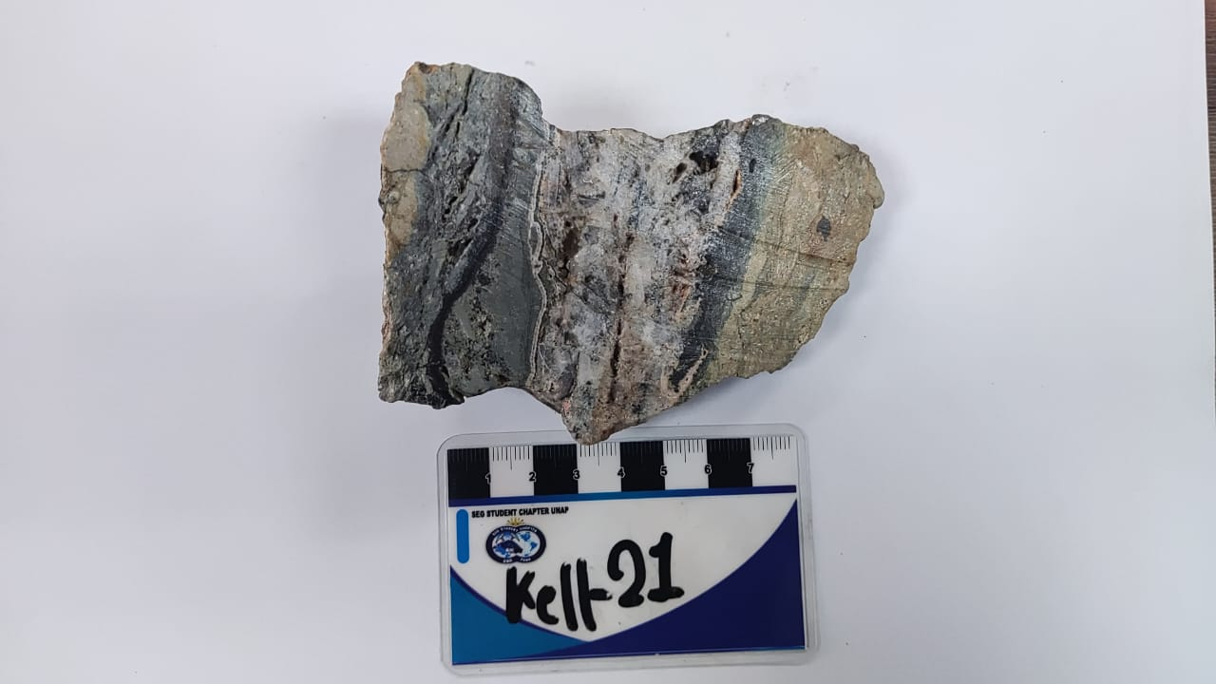
 | Sample ID: KELL- 21 Location: Department: Puno | East: North: Elevation: |  | Sample type: Muestra de mano From - To: Length/width: 10.5 x 6.5 cm
 | Lithology: Unit: Rock: Texture: Min 1: Min 2: Min 3: |  | Breccias: Type: Composition: Clast Arrangement: Fabric: Clast-Supp or Matrix-Supp %
 | Alteration: Type: Mineral: Ocurrence: Intensity: 1. Bar Rello de la veta 2. Clain Relleno lateral 3. Silice Relleno lateral Alteration zone: |  | Matrix 1: Matrix 2: Cement: % Size: Selection: Shape: Lithology: Clast1: Clast2: Clast3:
 | Mineralisation: Mineral: % Ocurrence 1: Ocurrence 2: 1. Py Diseminado 2. Ga Venillas-relleno de cabidades 3. FeOX Stain 4. |  | Veinlets Type: Strike: Dip: V/m: Thickness: % Halo(mineral): 1. Veta 20.5 x 6.0 cm Clain,Py, SiO, Gn, Bar. 2. 3. 4.
 | Structures: Type: Strike: Dip: f/m: Thickness: 1. |  | Assay: Pb Deposit type: IS-LS

 | Comments: Veta de Baritina con contenido abundante de Galena y otros sulfuros con arcillas, piritas diseminadas de tamaños muy diminutos.

 | SAMPLE DESCRIPTION

 | Sample ID: KELL - 22 Location: Department: Puno | East: North: Elevation: |  | Sample type: Muestra de mano From - To: Length/width: 11x7 cm
 | Lithology: Roca - con alteración argílica Unit: Rock: Texture: Min 1: Min 2: Min 3: |  | Breccias: Type: Composition: Clast Arrangement: Fabric: Clast-Supp or Matrix-Supp %
 | Alteration: Type: Mineral: Ocurrence: Intensity: 1. FeO-X Patinas 2. 3. Alteration zone: |  | Matrix 1: Matrix 2: Cement: % Size: Selection: Shape: Lithology: Clast1: Clast2: Clast3:
 | Mineralisation: Mineral: % Ocurrence 1: Ocurrence 2: 1. Galena Relleno 2. Py Relleno Diseminado 3. 4. |  | Veinlets Type: Strike: Dip: V/m: Thickness: % Halo(mineral): 1. Veta 2. 3. 4.
 | Structures: Type: Strike: Dip: f/m: Thickness: 1. |  | Assay: Pb, Fe. Deposit type:

 | Comments:

 | SAMPLE DESCRIPTION

 | Sample ID: KELL - 23 Location: Department: Puno | East: North: Elevation: |  | Sample type: Muestra de mano From - To: Length/width:
 | Lithology: Roca - BX Unit: Rock: Texture: Min 1: Min 2: Min 3: |  | Breccias: Hidrotermal Type: Composition: Monomictico Clast Arrangement: Anguloso Fabric: Clast-Supp or Matrix-Supp Clasto soportado %
 | Alteration: Type: Mineral: Ocurrence: Intensity: 1. 2. 3. Alteration zone: |  | Matrix 1: 10% Fracmentolítico-halo de hematita-hematita Matrix 2: 50% Especularita - Pirita Cement: % Size: Selection: Shape: Lithology: Clast1: 40% Anguloso Roca Volcanica. Clast2: Clast3:
 | Mineralisation: Mineral: % Ocurrence 1: Ocurrence 2: 1. 2. 3. 4. |  | Veinlets Type: Strike: Dip: V/m: Thickness: % Halo(mineral): 1. 2. 3. 4.
 | Structures: Type: Strike: Dip: f/m: Thickness: 1. |  | Assay: Otros Fp. Deposit type:

 | Comments:

 | SAMPLE DESCRIPTION

 | Sample ID: KELL - 24 Location: Department: Puno | East: North: Elevation: |  | Sample type: Muestra de mano From - To: Length/width:
 | Lithology: Roca BX Unit: Rock: Texture: Min 1: Min 2: Min 3: |  | Breccias: Hidrotermal - Freatico Type:iComposition: Polimctico Clast Arrangement: Subiendo Fabric: Clast-Supp or Matrix-Supp
 | Alteration: Type: Mineral: Ocurrence: Intensity: 1. Silice Pervasivo Alto 2. 3. Alteration zone: |  | Matrix 1: 25 Magnetita Matrix 2: 25 Fragmentos Liticos Cement: % Size: Selection: Shape: Lithology: Clast1: 35 [0.1 - 1] Subredondeada Roca plutonica Clast2: 15 [0.1- 0.5] Subredondeada Roca volcanica Clast3:
 | Mineralisation: Mineral: % Ocurrence 1: Ocurrence 2: 1. M Relleno-Sema-Matriz 2. FeOX Stain-halo 3. 4. |  | Veinlets Type: Strike: Dip: V/m: Thickness: % Halo(mineral): 1. 2. 3. 4.
 | Structures: Type: Strike: Dip: f/m: Thickness: 1. |  | Deposit type:

 | Comments: Brechas hidrotermal - freatico, con clastos polimicticas. Matriz magnetita

 | SAMPLE DESCRIPTION

 | Sample ID: KELL - 25 Location: Department: Puno | East: North: Elevation: |  | Sample type: Muestra de mano From - To: Length/width:
 | Lithology: Roca - con alteración argílica Unit: Rock: Texture: Min 1: Min 2: Min 3: |  | Breccias: Type: Composition: Clast Arrangement: Fabric: Clast-Supp or Matrix-Supp %
 | Alteration: Type: Mineral: Ocurrence: Intensity: 1. FeO-X Patinas 2. 3. Alteration zone: |  | Matrix 1: Matrix 2: Cement: % Size: Selection: Shape: Lithology: Clast1: Clast2: Clast3:
 | Mineralisation: Mineral: % Ocurrence 1: Ocurrence 2: 1. 2. 3. 4. |  | Veinlets Type: Strike: Dip: V/m: Thickness: % Halo(mineral): 1. 2. 3. 4.
 | Structures: Type: Strike: Dip: f/m: Thickness: 1. |  | Deposit type:

 | Comments:

